MOBILIER

 |  | Nom du lycée
 |  | Adresse

 |  | Villle
Unité Equipement des Lycées
SEM 305627 Marché n° 2018 190166 |  | Titulaire : ANJOU TOLERIE
Tarif valable jusqu'au 17/04/2022
 |  | Pour toute aide à l'implantation de ces mobiliers, vous pouvez contacter la société ANJOU TOLERIE - Tél : 02 41 39 33 06 / Mail : commercial@anjoutolerie.fr
 |  | N° d'opération
 |  | Libellé de l'opération
LOT 2 - MOBILIER DE VESTIAIRE ET CASIER
Gamme PERFORMANCE
Désignation |  |  | Coloris à compléter | Qté | P.U. H.T. hors EC | Eco-Contribution HT | P.U. H.T. avec EC | PRIX TOTAL H.T. AVEC EC
VEST1 | VESTIAIRE INDIVIDUEL 1 CASE |  | Corps de l'armoire : |  | 133.83 € | 0.87 € | 134.70 € | - €
 | Dimensions armoire :
 | L400 x P500 x H1950mm (sans pieds)
 | Dimensions case : |  | Porte :
 | L400 x P500 x H1800mm
VEST2 | VESTIAIRE INDIVIDUEL 2 CASES | 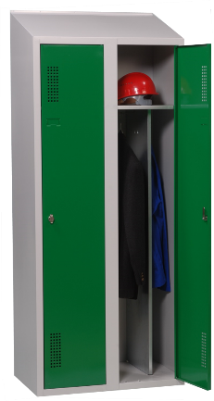 | Corps de l'armoire : |  | 203.81 € | 1.56 € | 205.37 € | - €
 | Dimensions armoire :
 | L800 x P500 x H1950mm (sans pieds)
 | Dimensions case : |  | Porte :
 | L400 x P500 x H1800mm
VEST3 | VESTIAIRE INDIVIDUEL 3 CASES | 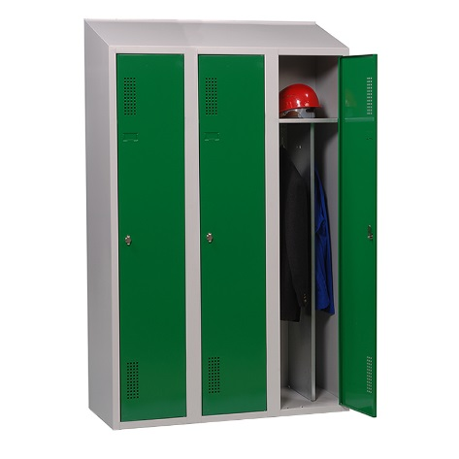 | Corps de l'armoire : |  | 277.53 € | 2.25 € | 279.78 € | - €
 | Dimensions armoire :
 | L1200 x P500 x H1950mm (sans pieds)
 | Dimensions case : |  | Porte :
 | L400 x P500 x H1800mm
CAS 1 | BLOC DE 8 CASIERS ELEVES |  | Corps de l'armoire : |  | 357.52 € | 2.31 € | 359.83 € | - €
 | Dimensions armoire :
 | L900 x P550 x H2225mm
 | Dimensions case : |  | Porte :
 | L448 x P530 x H447mm Photo non contractuelle (toit droit), toit incliné au marché
CAS 2 | BLOC DE 8 CASIERS ELEVES POUR ATMOSPHERE HUMIDE ET SALINE |  | Corps de l'armoire : (uniquement Gris 7035 ou Bleu 5012) |  | 482.62 € | 2.31 € | 484.93 € | - €
 | Dimensions armoire :
 | L900 x P550 x H2225mm
 | Dimensions case : |  | Porte :
 | L448 x P530 x H447mm Photo non contractuelle (toit droit), toit incliné au marché |  | (uniquement Gris 7035 ou Bleu 5012)
CAS 3 | BLOC DE 8 CASIERS ENSEIGNANT |  | Corps de l'armoire : |  | 375.30 € | 2.31 € | 377.61 € | - €
 | Dimensions armoire :
 | L900 x P550 x H2225mm
 | Dimensions case : |  | Porte :
 | L448 x P530 x H447mm Photo non contractuelle (toit droit), toit incliné au marché et avec fente courrier
BAN 1 | BANC VESTIAIRE SIMPLE FACE L.150 CM | 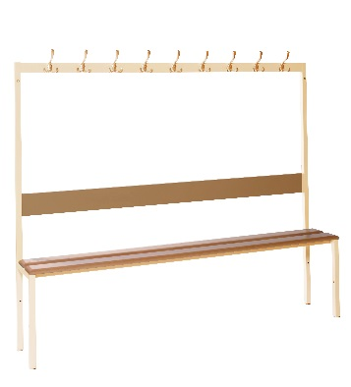 | Corps du banc : |  | 166.56 € | 0.72 € | 167.28 € | - €
 | Dimensions banc :
 | L1500 x P400 x H470mm (assise)

BAN 2 | BANC VESTIAIRE SIMPLE FACE L.180 CM |  | Corps du banc : |  | 188.25 € | 0.90 € | 189.15 € | - €
 | Dimensions banc :
 | L1800 x P400 x H470mm (assise)

 |  | TOTAL HT |  |  |  |  |  | - €
 |  | TVA (20%) |  |  |  |  |  | - €
 |  | TOTAL TTC |  |  |  |  |  | - €
 |  | Période de livraison souhaitée
 |  | Interlocuteur pour la prise de RDV de livraison
 |  | Coordonnées téléphoniques
 |  | Signature du Chef d'Etablissement

 | NUANCIER ANJOU TOLERIE coloris des corps et des portes au choix
 | Gris RAL 7035 – Gris Anthracite RAL 7016 – Bleu RAL 5012 – Bleu RAL 5002 – Rouge RAL 3002 Crème RAL 1014 – Vert RAL 6029 – Turquoise RAL 5018 – Amande RAL 6027 – Violet RAL 4005

